Mẫu giao diện Native gốc

Danh sách mã giao diện Native tham chiếu

native_small_cta_bottom


native_small_cta_top


native_small_cta_right

native_medium_cta_bottom


native_medium_cta_top


native_medium_cta_right_bottom


native_medium_cta_right_top

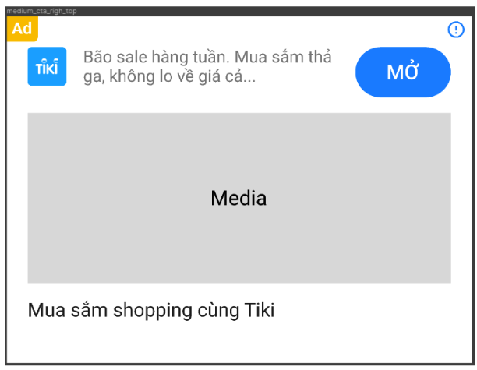

native_medium_media_left_cta_bottom


native_medium_media_left_cta_top



native_small_cta_right

native_medium_media_left_cta_right

00 Tổng quan
MODULE ADS — HIỆU CHỈNH REMOTE CONFIG VÀ WEIGHT
Bản v2.7 giữ nguyên Remote Config, weight, splash_skip_ads và screen flow; bổ sung Full 1/Full 2 hỗ trợ swipe tiến hoặc nút X góc phải để đóng Activity và sang pager kế tiếp. auto_skip, swipe và nút X dùng chung một exit gate idempotent.

Nguyên tắc | Kết luận đúng |  | Sai ở bản trước
Phạm vi Remote Config | Mỗi vị trí giữ một config riêng: inter_splash, native_splash, banner_ufo, language, onboarding... |  | Đã đổi sang schema mới và gộp/đổi cấu trúc config.
Inter Splash | inter_splash_config_1 có một list_ads và mỗi item có thể thay type inter/appopen/native cùng adunit tương ứng. |  | Đã chia candidate set theo từng format.
Weight | Mỗi item trong list_ads có weight riêng. |  | Đã đặt weight ở cấp placement hoặc cả cụm list.
Storage | Object tải thành công được lưu kèm weight, type, adunit và config nguồn. |  | Đã chỉ lưu weight của placement.
Thứ tự tải | Các item enable_ad=true được ưu tiên tải theo weight giảm dần; tại một thời điểm chỉ tải một item trong cùng list. |  | Đã dùng thứ tự array làm nguồn ưu tiên duy nhất.
Turnback | Chọn object đang có trong storage với weight cao nhất. |  | Đã chọn theo weight của placement.
Issue count by severity
 | Count
Tải bù | Khi object bị lấy, chạy lại toàn bộ list_ads của config nguồn để bù object cho đúng màn. |  | Đã tải lại đúng một ad unit hoặc exact placement candidate.
Mục tiêu sửa JSON | Giữ nguyên key và cấu trúc gốc; chỉ sửa dấu ngoặc kép, dấu phẩy và weight trống để JSON hợp lệ. |  | Đã đổi tên field sang schema v2.
SPLASH_SKIP_ADS — QUY TẮC ĐÚNG
Điểm bắt đầu đếm | Callback show thành công của Interstitial, App Open hoặc Native Full Splash.
Khi hết time_skip | Điều hướng/mở Activity kế tiếp lên trên quảng cáo hiện tại; không gọi giả lập nút X và không chờ dismiss.
Không bắt đầu đếm khi | Mới load READY, show fail, config tắt, user Organic không đủ điều kiện hoặc không có quảng cáo được show.
KIẾN TRÚC MÀN HÌNH ĐÃ CHỐT
Thứ tự | Màn | Loại | Trigger vào | Quảng cáo chính | Điều hướng ra
1
2 | LanguageLoadingActivity | Activity | Splash kết thúc hoặc splash_skip_ads điều hướng | Native Language Loading | LanguageActivity
3 | LanguageActivity | Activity | Language Loading hoàn tất | Native Language | User chọn ngôn ngữ → LanguageDupActivity
4 | LanguageDupActivity | Activity | User chọn một ngôn ngữ từ LanguageActivity | Native Language Dup | User ấn Next → ApplyLanguageActivity
5 | ApplyLanguageActivity | Activity | Sau Next ở màn chọn ngôn ngữ | Không bắt buộc ads; áp dụng ngôn ngữ khoảng 2 giây | OnboardingActivity
6 | OnboardingActivity / Pager 1 | Fragment trong ViewPager2 | Apply Language hoàn tất | Native Onboarding instance #1 | Swipe/Next tới Pager 2
7 | OnboardingActivity / Pager 2 | Fragment trong ViewPager2 | Pager 1 | Native Onboarding instance #2 | Sau Pager 2 → OnboardingFull1Activity
8 | OnboardingFull1Activity | Activity | User rời Pager 2 theo hướng tiến | Native Full 1 | Đóng/skip → quay lại OnboardingActivity tại Pager 3
9 | OnboardingActivity / Pager 3 | Fragment trong ViewPager2 | Full 1 kết thúc | Native Onboarding instance #3 | Sau Pager 3 → OnboardingFull2Activity
10 | OnboardingFull2Activity | Activity | User rời Pager 3 theo hướng tiến | Native Full 2 | Đóng/skip → quay lại OnboardingActivity tại Pager 4
11 | OnboardingActivity / Pager 4 | Fragment trong ViewPager2 | Full 2 kết thúc | Native Onboarding instance #4 | Kết thúc onboarding → Home
FULL ACTIVITY — CÁCH ĐI TIẾP ĐÃ CHỐT
Full Activity | Cách 1 | Cách 2 | Cách 3 | Đích đến | Invariant
OnboardingFull1Activity | Swipe tiến trên màn Full | Nút X góc phải sau time_delay_X_button | auto_skip nếu bật | OnboardingActivity Pager 3 | Chỉ exit một lần
OnboardingFull2Activity | Swipe tiến trên màn Full | Nút X góc phải sau time_delay_X_button | auto_skip nếu bật | OnboardingActivity Pager 4 | Chỉ exit một lần
Nút X | Nằm góc trên bên phải | Có hit target tối thiểu và safe inset | Ẩn/khóa trước khi hết delay | finish activity + next pager | Không gọi SDK ad close giả lập
Swipe | Chỉ nhận gesture tiến đủ ngưỡng | Không trigger khi chạm CTA/media ads | Có debounce | finish activity + next pager | Dùng cùng exit gate với X
System Back | Chưa được user chốt |  |  | Giữ là quyết định riêng | Không suy diễn từ nút X

